全体图
war

 | 框架 | 架构师 |  | 后台程序 | PG | Jar | 持久层 | 架构师 | 数据库管理员 | 基盘

 |  |  | Jar
Web server
Tomcat
Spring
Service
DAO
JPA
（接口）
持久层
持久层组件
Hibernate
DB
Postgres
Controller

过滤器

web.xml
applicationContext.xml

persistence.xml

拦截器
Jsp
servletContext.xml
application.properties

发布示意图
 | 前端 | 后端
网络服务器
（tomcat）
功能：处理业务数据
阿里云
新浪云
百度云
用户平台
功能：转发
微信app
淘宝app
QQ app
新浪app
facebook
Eclipse

微信用户
war

 |  |  | 架构师 | 开发现场
 |  |  | PG

 | 系统管理员

任务1页面显示
任务1 页面显示

 | 将财务数据工具页面在浏览器端显示出来。

URL
解析网址
spring的拦截器
抛给Controller程序

 |  |  | 绝对网址
 |  |  | 相对网址

JSP

 | 问：首页网址在哪决定的
 | 答：要看controller程序怎么写的。因为你用的是Spring
 |  | 先找 @RequestMapping(value = "/", method = RequestMethod.GET) 对应的函数
 |  | 该函数返回什么值，就把该值对应的JSP作为主页

 | 问：什么是Controller程序
 | 答：代码中有@Controller标识的代码
 |  | Controller就是MVC中写的C，代表控制的意义
 |  | 其主要负责网页跳转

 | 问：什么是dao程序
 | 答：操作数据库的代码

百度API原理
client

 | AuthorizeController.toShowUser
/responseCode
//向客户端返回授权许可码 code

ServerController.requestServerFirst | ServerController.toLogin
/requestServerCode
//提交申请code的请求
/callbackCode
//接受客户端返回的code

ServerController.accessToken
/accessToken
//接受服务端传回来的access token，由此token去请求服务端的资源（用户信息等）

/oauthserver/userInfo
//去请求服务端的资源（用户信息等）

400023的错误
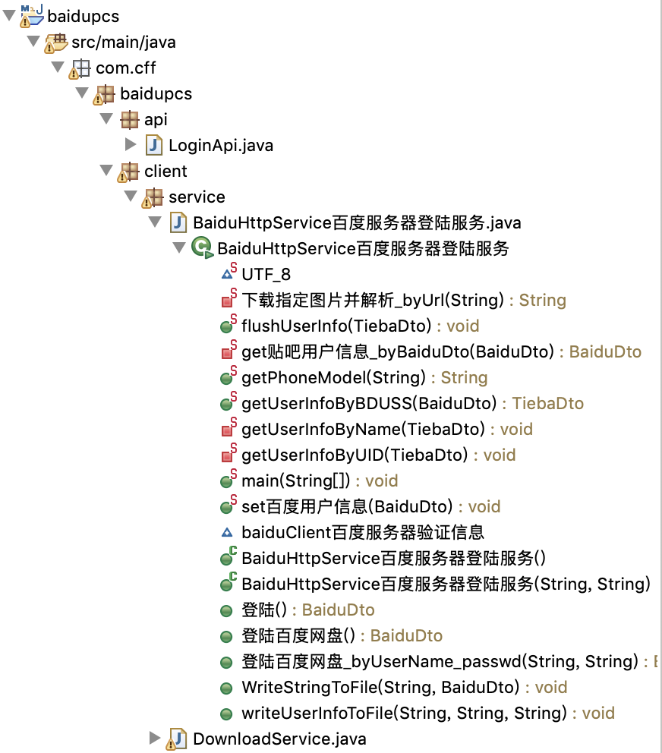
问题 | 无论怎样登陆都会有400023的错误 | tokenAccess
 | 结论是，需要实名认证这步 | // 如果你填 tokenAccess，就代表你想存盘
 | 手写程序无法通过、束手无策 | // 教你如何取得 tokenAccess
 | 查了几天Java操作百度网盘的我=代码 | // 下载文件会保存在你网盘的【】路径下
 |  | // 取得后，提供下载。
一键取得
解决 | 跳过该步。
 | 意味着，省略自己写代码认证
 | 通过其他方法，直接取得tokenAccess

问题 | 如何快速理解他人代码
答 | 将代码转成自己认可的代码

tokenAccess
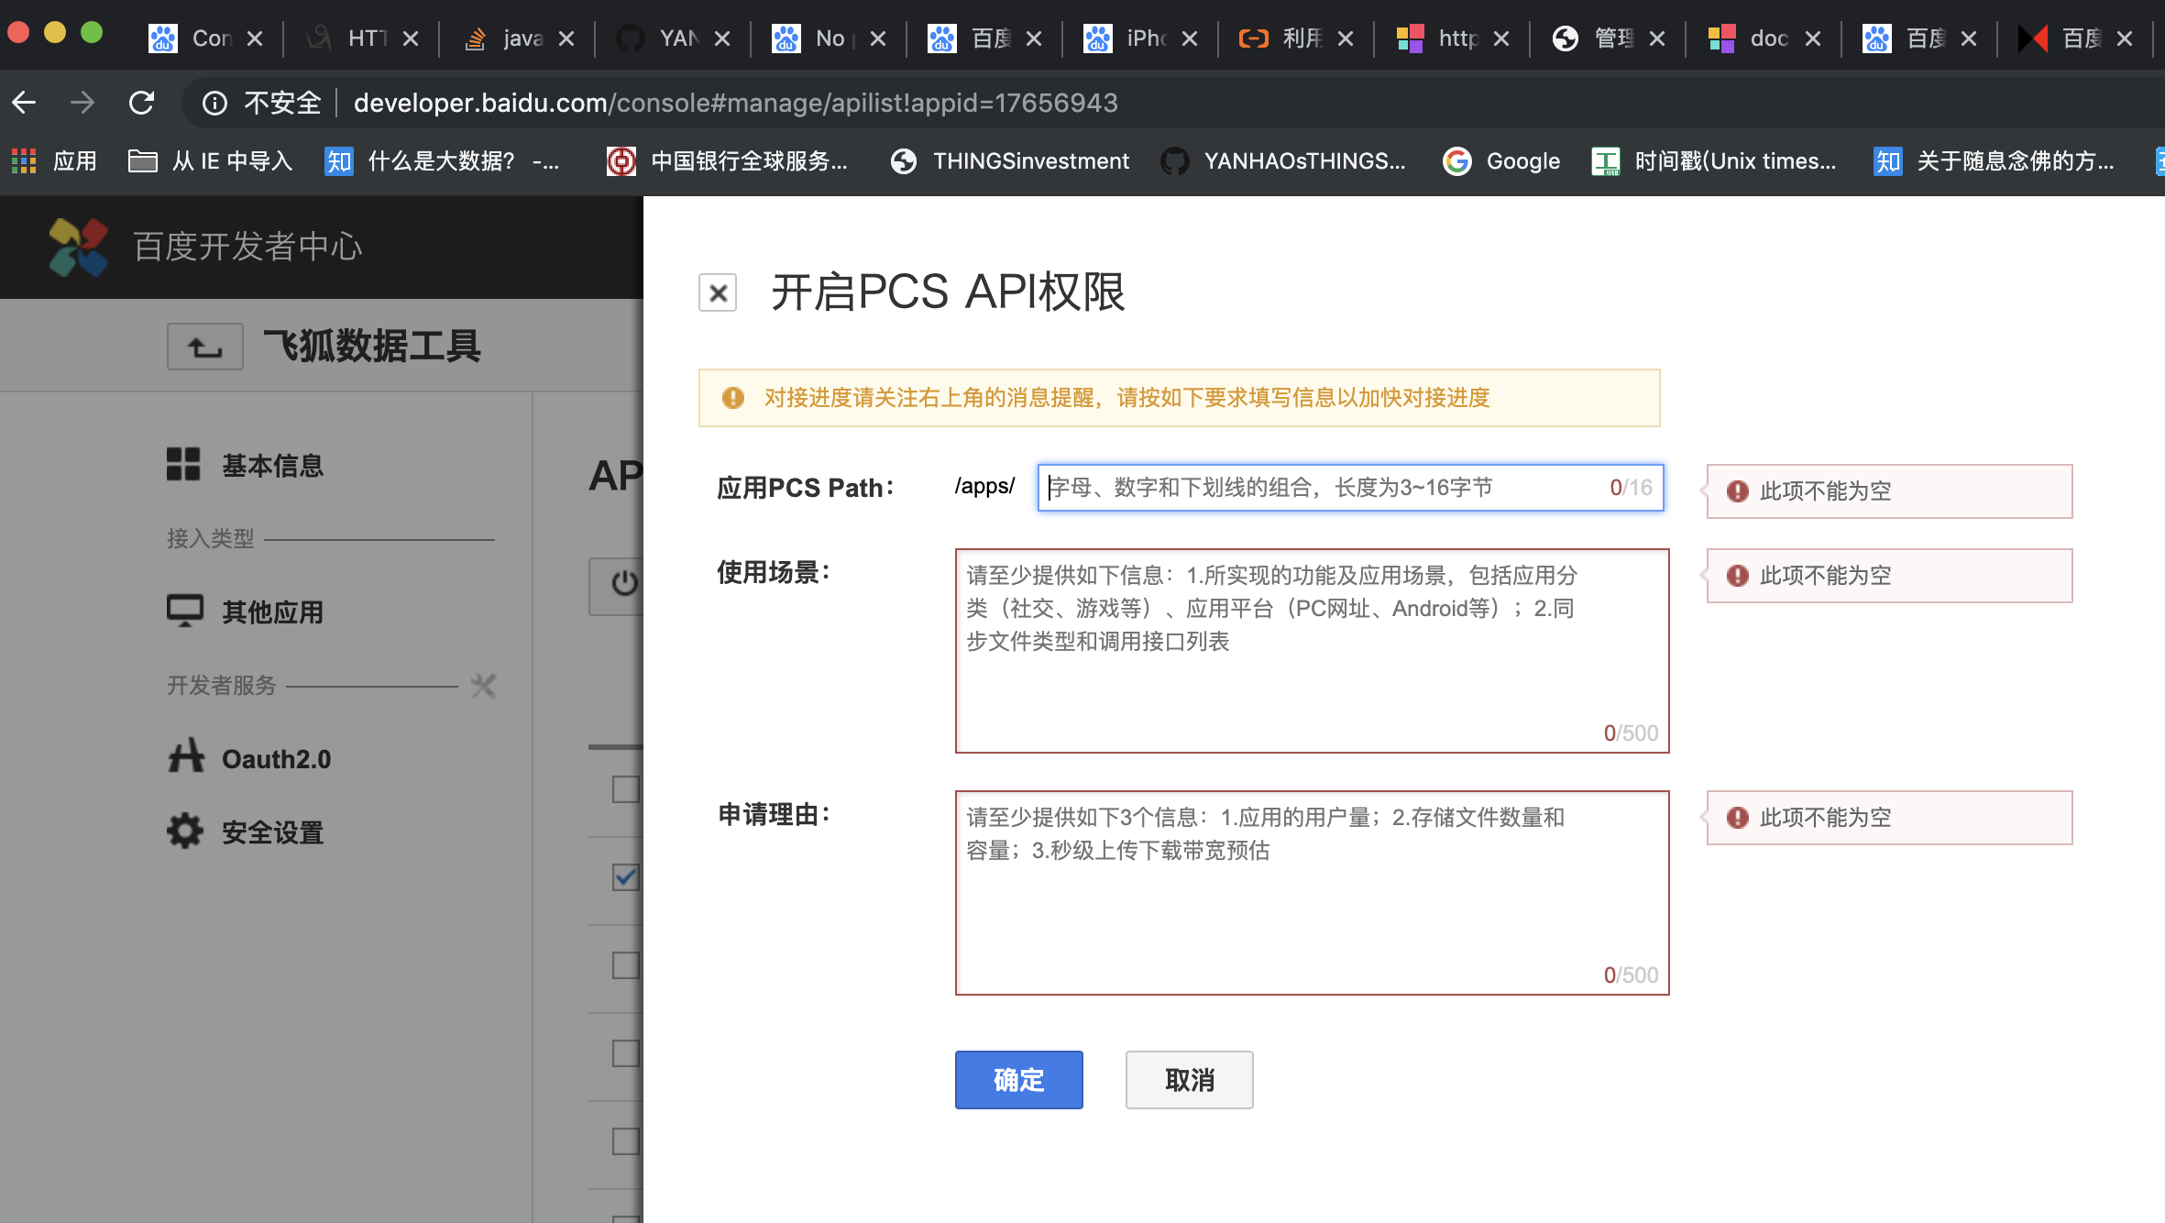
CLIENTID
client_id
REDIRECTURI
redirect_uri
app_id

CLIENTSECRET

授权码

Access Token
access_token

https://developer.baidu.com/

https://developer.baidu.com/user/center

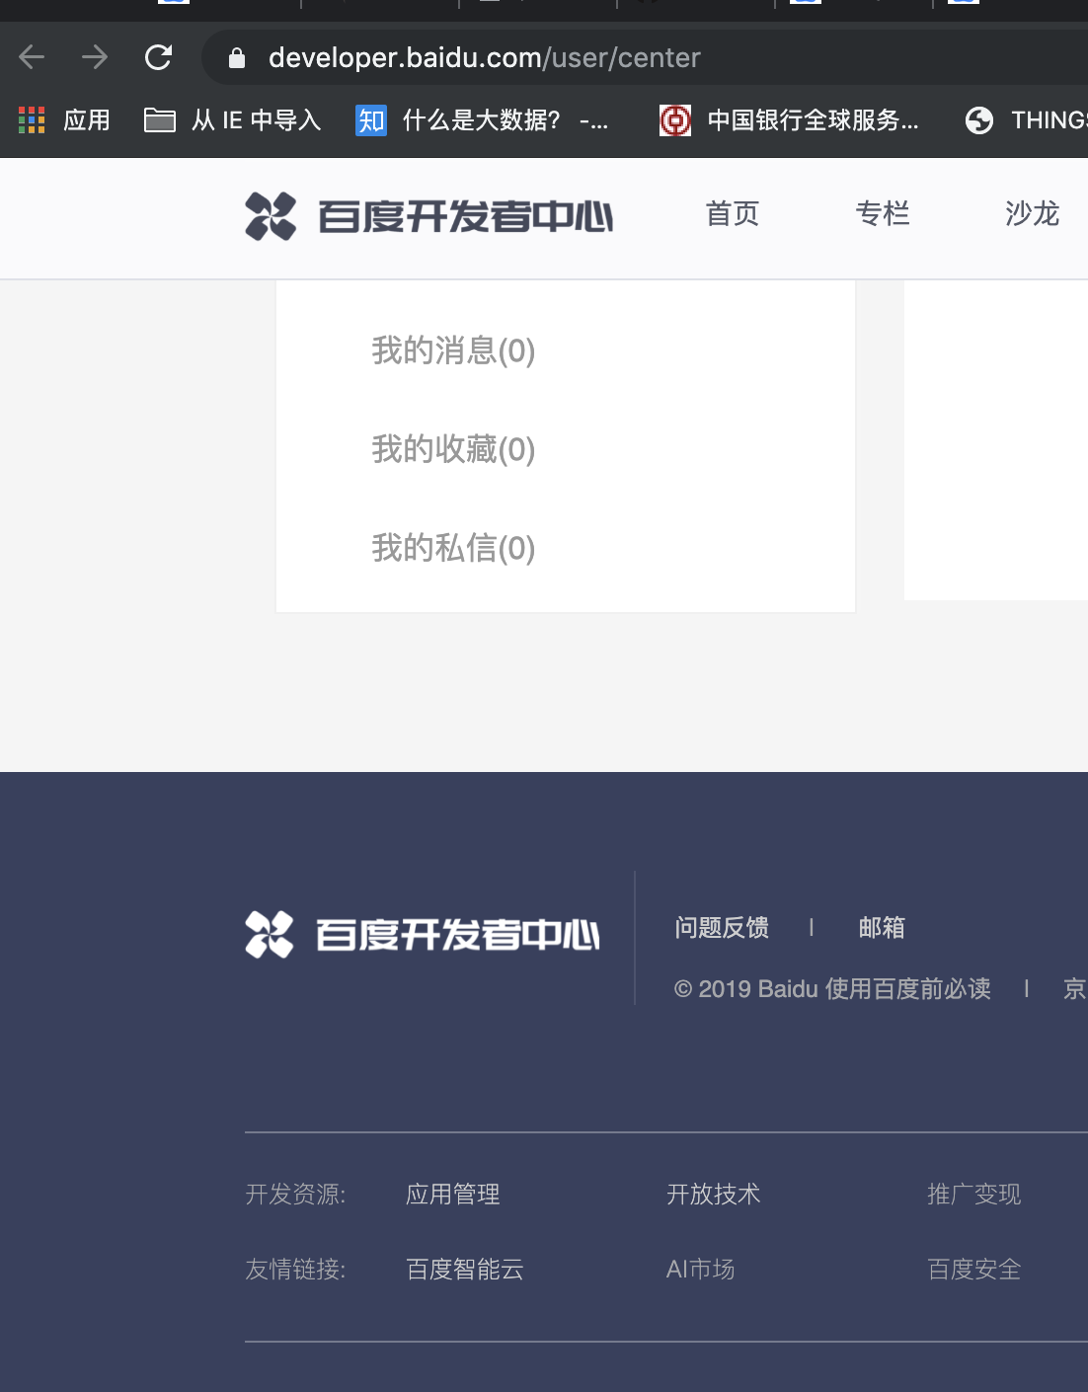

http://developer.baidu.com/console#app/project

http://developer.baidu.com/console#app/17656943
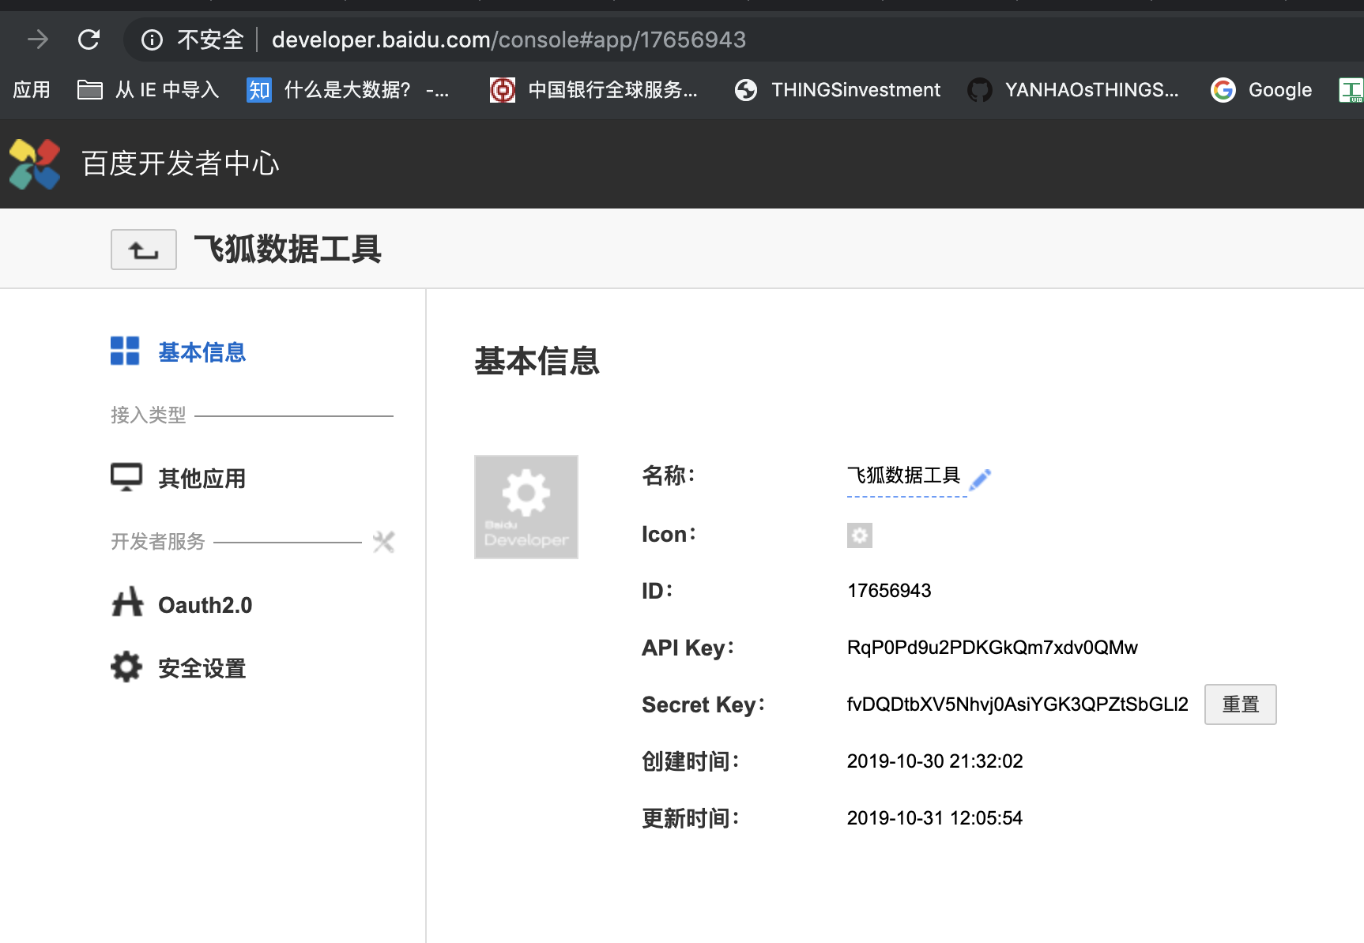

appid

CLIENTID
client_id

CLIENTSECRET

http://developer.baidu.com/console#manage/apilist!appid=17656943

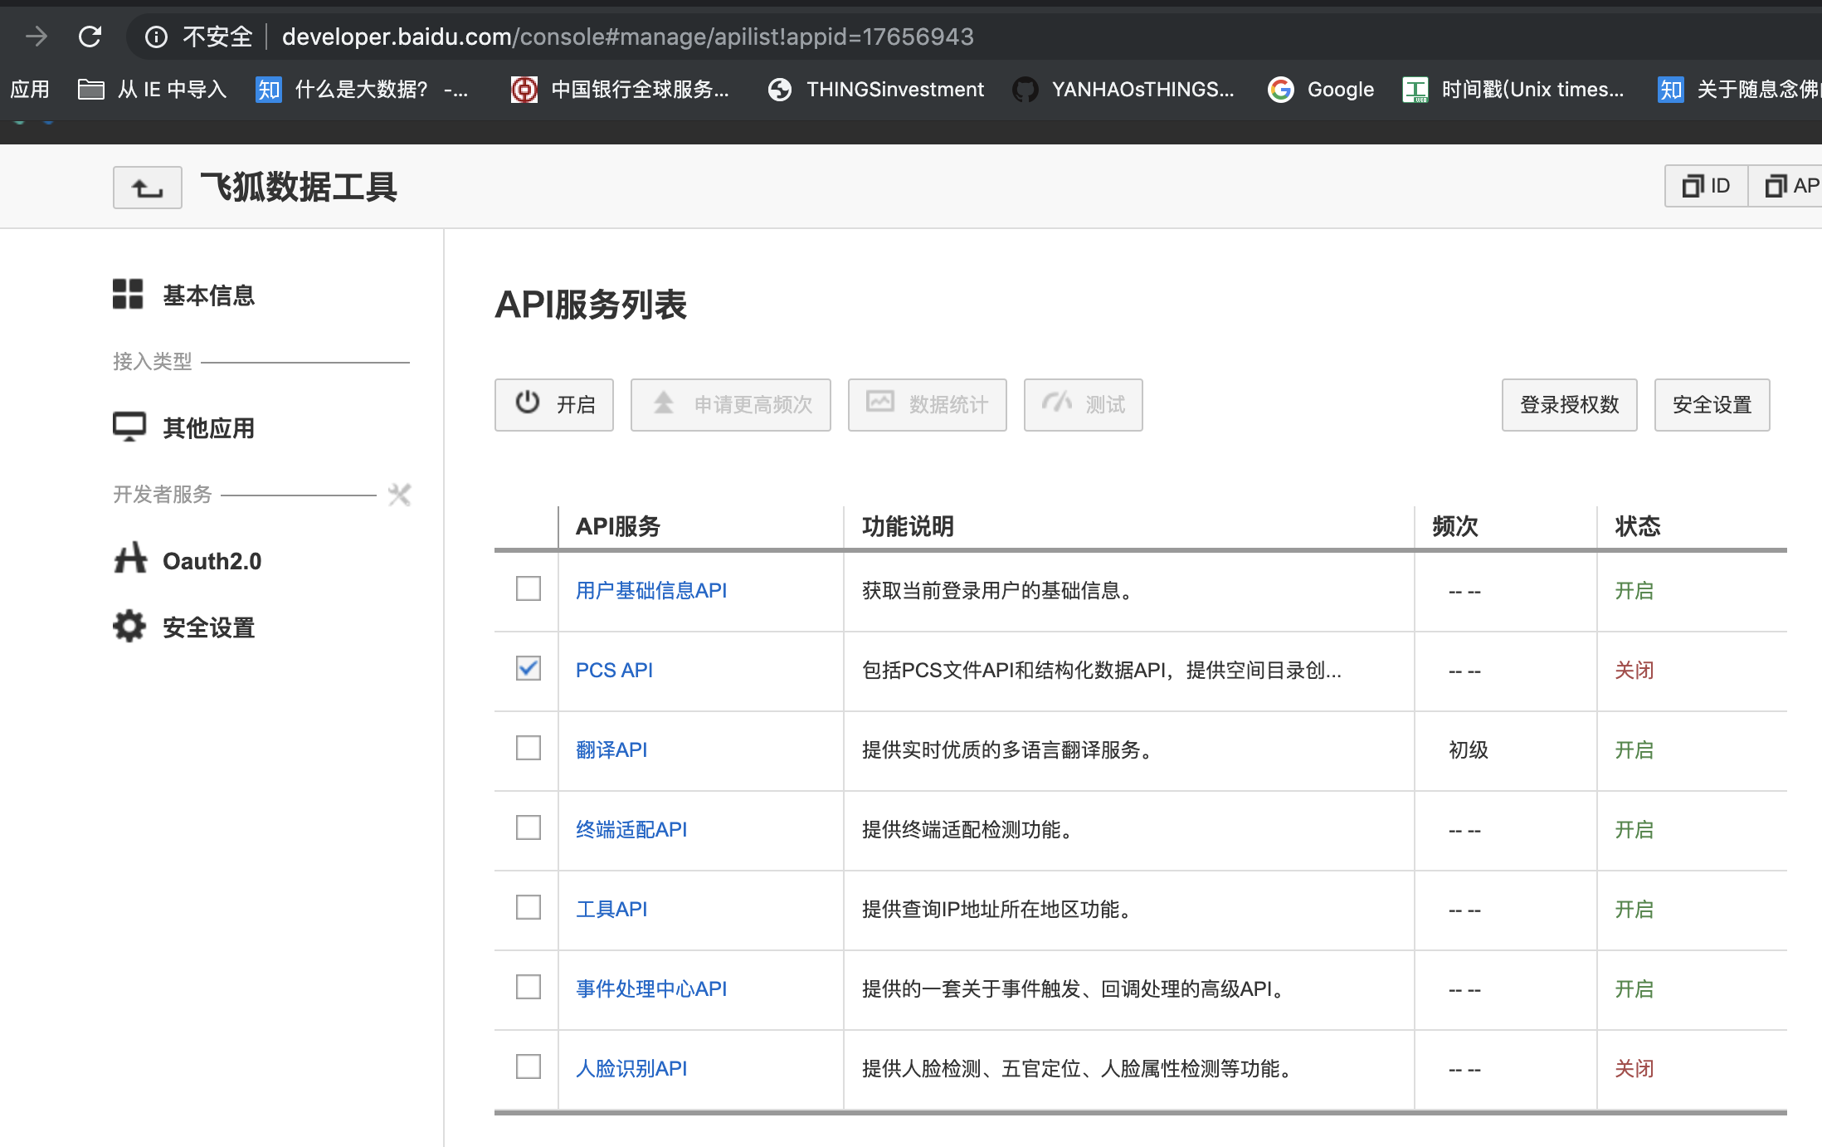

打开百度网盘服务

